상품제안서
MUAMUA 가정용 초음파 세척기 안경세척기 렌즈세척기 | 상품코드: F31061

 |  |  | 02-412-0044 | www.easy1.co.kr
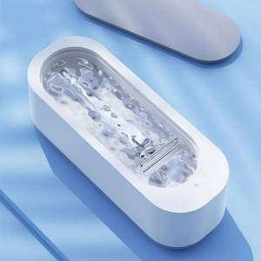

【상세/제작정보】 | 원터치 버튼하나로 세척기 작동!/인쇄 사이즈: 뚜껑 중앙 80x30mm/카톤박스당 100개/박스포장/본품

【인쇄/포장옵션】 | 레이저, 풀칼라 / 포장지포장

【공급단가】 | 수량 | 50~
*VAT별도 | 단가

【상품 URL】 | http://www.easy1.co.kr/src/goods_detail.php?gdno=31061

